経費の比較（テキスト解）
 | 1月 | 2月 | 3月 | 4月 | 5月 | 6月 | P241
電話代 | ¥5,620 | ¥7,506 | ¥6,305 | ¥10,300 | ¥6,450 | ¥10,560 | 経費の比較
電気代 | ¥10,500 | ¥8,758 | ¥7,325 | ¥5,602 | ¥5,886 | ¥7,204 | 氏名
ガス代 | ¥4,600 | ¥5,500 | ¥5,800 | ¥4,020 | ¥4,200 | ¥6,560
経費の比較

テレビ局
テレビ局の数
順位 | 国名 | 数 | 氏 名
1 | 日本 | 7,108
2 | アメリカ | 1,500
3 | トルコ | 635
4 | フランス | 584
5 | ドイツ | 373

P252 と同じ3-D円グラフを作りましょう。
１．タイトルは、”国別テレビ局の数” と入力しましょう。
２．グラフの中に「％」を入れましょう。(レイアウト６)
①グラフツールの「デザイン」タブの
「グラフのレイアウト」グループの
「その他」ボタンをクリック。
②右端の上から２番目（レイアウト６）をクリック。
３．「凡例」を塗りつぶしましょう。「凡例」を選択する。
①グラフツールの「書式」タブの
「図形のスタイル」グループの
「塗りつぶしの▼」ボタンをクリック。
② 右端の上から4番目
（オレンジ、アクセント6、白＋基本色40%） をクリック。
４．「凡例」の枠線に色を付けて、太くしましょう。
①今度は「図形の枠線の▼」ボタンをクリック。
②右端の上から5番目
（オレンジ、アクセント6、黒＋基本色25%） をクリック。
③「太さ」を「1.5pt」にする。
５．最後に「Ｅ３」セルに「名前」を入力しましょう。

凡例の作成手順
円グラフの「凡例」の設定手順

1. グラフの「系列範例」をクリック（①）
2. 「レイアウト」タブ→「現在の選択範囲」グループの「選択対象の書式設定」をクリック（②~③）
 |  | 「凡例」の「塗りつぶし」は、
 |  | 「書式」タブの
 |  | 「図形のスタイル」グループの
 |  | 「図形の塗りつぶし」ボタンを使うこともできます。

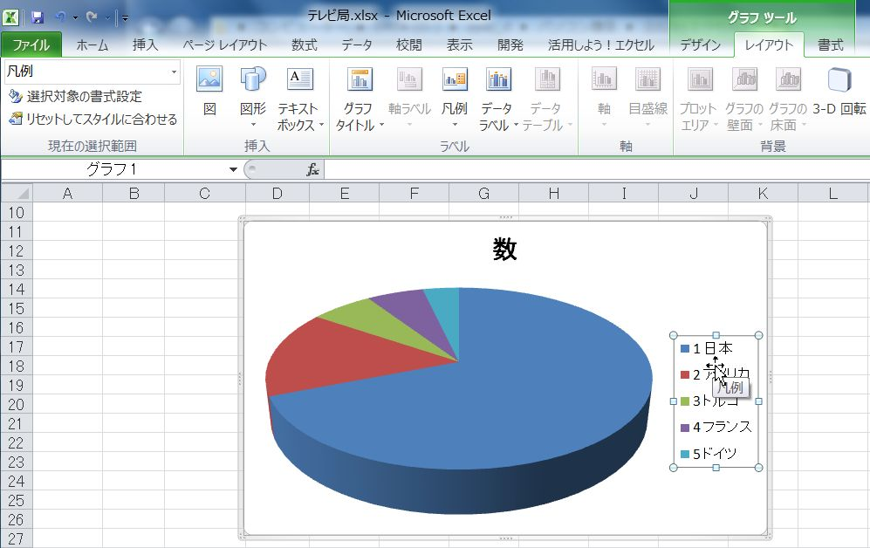
1
2
3

5. 「枠線の色」→「線（単色）」を選択（①~②）
6. 色の「▼」をクリックして、「オレンジ」を選択（③~④）
3. 「塗りつぶし」→「塗りつぶし（単色）」を選択（①~②）
4. 色の「▼」をクリックして、「オレンジ」を選択（③~④）

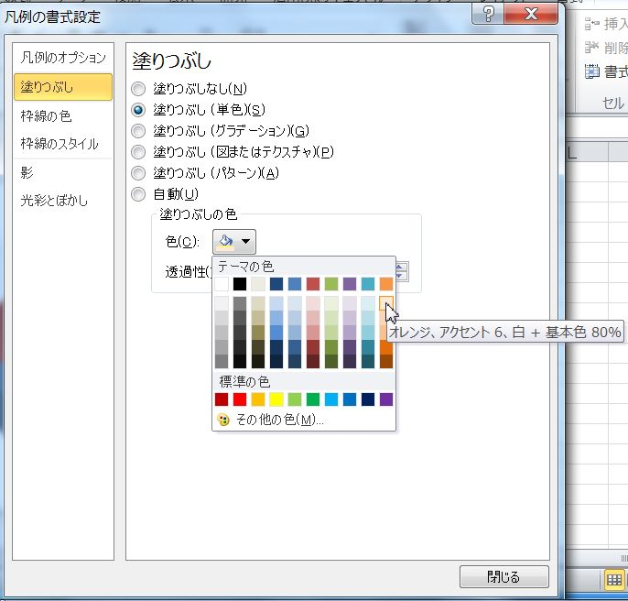
2
3
1
4
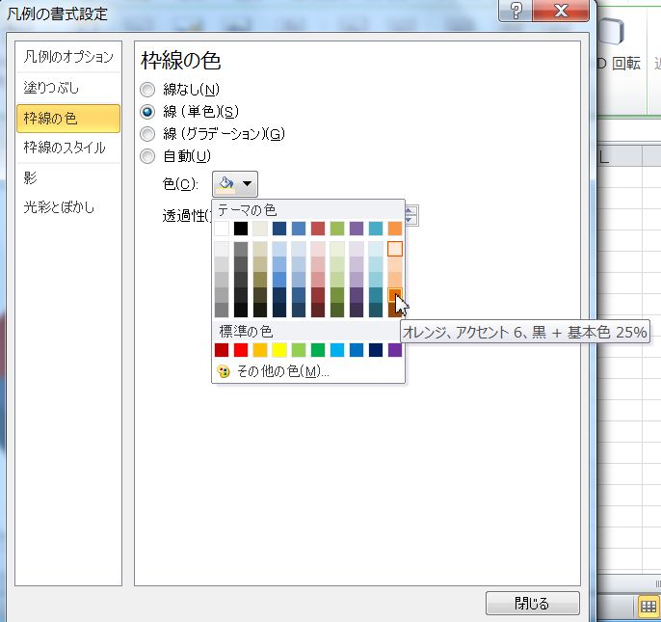
2
3
4
1

7. 「枠線のスタイル」→幅を「1.5pt」に設定して「閉じる」をクリック（①~③）
 | 枠線に色および太さの設定は、
 | 「書式」タブの「図形のスタイル」グループの
 | 「図形の枠線」ボタンでも出来ます。
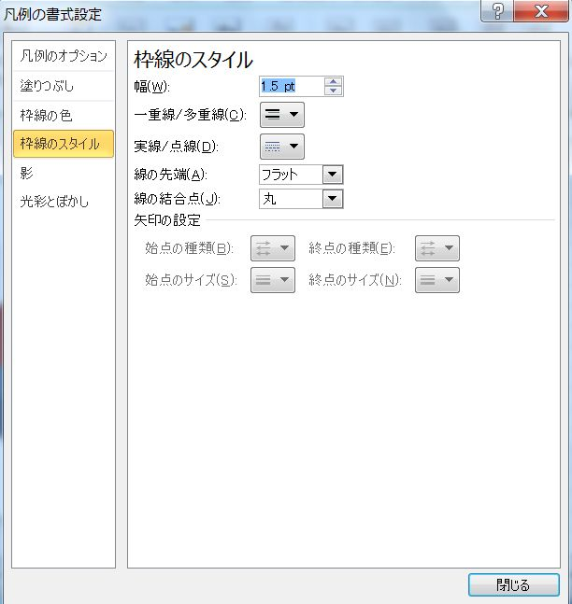
1
2

3

経費の比較 (解)
 | 1月 | 2月 | 3月 | 4月 | 5月 | 6月 | P241
電話代 | ¥5,620 | ¥7,506 | ¥6,305 | ¥10,300 | ¥6,450 | ¥10,560 | 経費の比較
電気代 | ¥10,500 | ¥8,758 | ¥7,325 | ¥5,602 | ¥5,886 | ¥7,204 | 氏名
ガス代 | ¥4,600 | ¥5,500 | ¥5,800 | ¥4,020 | ¥4,200 | ¥6,560

経費の比較

テレビ局 (解)
テレビ局の数
順位 | 国名 | 数
1 | 日本 | 7,108
2 | アメリカ | 1,500
3 | トルコ | 635
4 | フランス | 584
5 | ドイツ | 373

国別テレビ局の数
P252 と同じ3-D円グラフを作りましょう。
１．タイトルは、”国別テレビ局の数” と入力しましょう。
２．グラフの中に「％」を入れましょう。(レイアウト６)
①グラフツールの「デザイン」タブの
「グラフのレイアウト」グループの
「その他」ボタンをクリック。
②右端の上から２番目（レイアウト６）をクリック。
３．「凡例」を塗りつぶしましょう。「凡例」を選択する。
①グラフツールの「書式」タブの
「図形のスタイル」グループの
「塗りつぶしの▼」ボタンをクリック。
② 右端の上から4番目
（オレンジ、アクセント6、白＋基本色40%） をクリック。
４．「凡例」の枠線に色を付けて、太くしましょう。
①今度は「図形の枠線の▼」ボタンをクリック。
②右端の上から5番目
（オレンジ、アクセント6、黒＋基本色25%） をクリック。
③「太さ」を「1.5pt」にする。
５．最後に「Ｅ２」セルに「名前」を入力しましょう。

セミナー (解)
セミナー参加人数
セミナー参加者人数

年代 | 人数
30歳代 | 105
40歳代 | 81
50歳代 | 44
20歳代 | 36
60歳代 | 15
10歳代 | 8
10歳未満 | 5
70歳以上 | 4

